상품제안서
국내산 셀 보조배터리 5200Mah | 상품코드: F25385

 |  |  |  |  |  |  | 02-412-0044 | www.easy1.co.kr
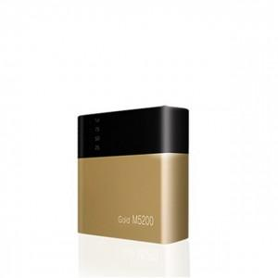

【상세/제작정보】 | 삼성 배터리셀을 사용

【인쇄/포장옵션】 | 레이저 / 포장지포장

【공급단가】 | 수량 | 50~ | 100~ | 500~ | 1,000~ | 2,000~
*VAT별도 | 단가 | 18,160원 | 17,870원 | 17,430원 | 17,000원 | 16,700원

【상품 URL】 | https://easy1.co.kr:443/src/goods_detail.php?gdno=25385

